상품제안서
오코텍스리사이클 스탠다드에코백(중) (35*37*10cm) | 상품코드: S25621

 |  |  |  |  |  |  | 02-713-8555 | www.synergygift.co.kr
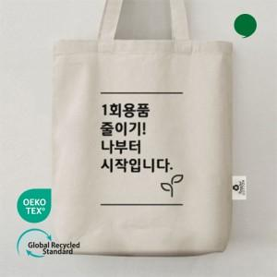 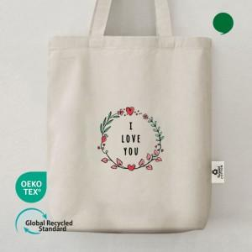

【상세/제작정보】

【인쇄/포장옵션】 | 실크, 풀칼라 / OPP(비닐)

【공급단가】 | 수량 | 100~ | 300~ | 1,000~ | 3,000~ | 10,000~
*VAT별도 | 단가 | 1,480원 | 1,420원 | 1,350원 | 1,320원 | 1,280원

【상품 URL】 | https://www.synergygift.co.kr:443/src/goods_detail.php?gdno=25621

